Horas trabajadas
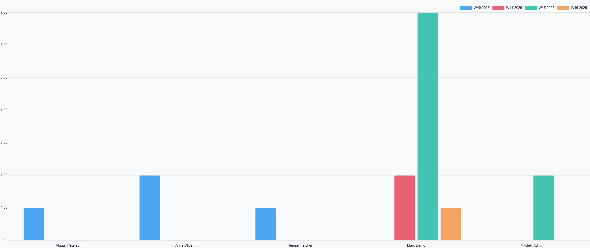
Gráfico que muestra el conteo de veces que cada empleado ha fichado después de la hora de entrada esperada.
 | Total
 | noviembre 2025 | diciembre 2025
 | Número | Número | Número
Total | 12 | 4 | 16
Abigail Peterson |  | 1 | 1
W49 2025 |  | 1 | 1
Anita Oliver |  | 2 | 2
W49 2025 |  | 2 | 2
Jennie Fletcher |  | 1 | 1
W49 2025 |  | 1 | 1
Marc Demo | 10 |  | 10
W44 2025 | 2 |  | 2
W45 2025 | 7 |  | 7
W46 2025 | 1 |  | 1
Mitchell Admin | 2 |  | 2
W45 2025 | 2 |  | 2

